EscalonadaFlujoRasante
Estructura escalonada de entrega a flujo rasante. Cauce lateral 1, sección rectangular
Estructura escalonada en sección rectangular por flujo rasante, método Iwao Ohtsu |  |  | Esquema geometría hasta 24 escalones
Parámetros |  | Estructura | Escalon | Secuencia | Estación, m | Elevación, m
Aceleración de la gravedad, g | 9.806 m/s² | Estructura escalonada de entrega a flujo rasante. Cauce lateral 1, sección rectangular | 1 | 1 | 1.5 | 0.4
Caudal de diseño, Qd | 93.30 m³/s |  | 1 | 2 | 1.5 | 0.8
Altura del escalón o contrahuella, s | 0.40 m |  | 1 | 3 | 3.0 | 0.8
Largo de la huella, L | 1.50 m |  | 2 | 1 | 3.0 | 0.8
Ancho superficial estructura, B | 67.26 m |  | 2 | 2 | 3.0 | 1.2
Diferencia de caída, Dh | 3.00 m |  | 2 | 3 | 4.5 | 1.2
# escalones | 7.5 |  | 3 | 1 | 4.5 | 1.2
Longitud estructura, LE | 11.25 m |  | 3 | 2 | 4.5 | 1.6
Caudal unitario, q | 1.39 m |  | 3 | 3 | 6.0 | 1.6
Profundidad crítica, yc | 0.58 m |  | 4 | 1 | 6.0 | 1.6
Cálculo de y1 |  |  | 4 | 2 | 6.0 | 2.0
F.O.>>> | 0.000 | Función objetivo = 0 | 4 | 3 | 7.5 | 2.0
Resolver
y1 | 0.32 m | Cambiando y1 | 5 | 1 | 7.5 | 2.0
V1 | 4.32 m/s |  | 5 | 2 | 7.5 | 2.4
NF | 2.433 |  | 5 | 3 | 9.0 | 2.4
Altura relativa de caída hr |  |  | 6 | 1 | 9.0 | 2.4
hr = s / Yc | 0.688 |  | 6 | 2 | 9.0 | 2.8
Criterios de selección de altura de la contrahuella, s |  |  | 6 | 3 | 10.5 | 2.8
$$0,1≤\frac{S}{yc}≤{\left(\frac{S}{yc}\right)}_{s}$$
$${\left(\frac{S}{yc}\right)}_{s}=\frac{7}{6}{\left(\tan{θ}\right)}^{1/6}$$
 |  |  | 7 | 1 | 10.5 | 2.8
 |  |  | 7 | 2 | 10.5 | 3.2
 |  | (S/yc)s | 7 | 3 | 12.0 | 3.2
0.10 <= | S/yc = 0.69 | <= 0.936 | 8 |  | 1.5 | 0.4
5.70 ̊ <= | Ө = 14.93 ̊ | <= 55.00 ̊ | 8 |  | 1.5 | 0.4
 |  |  | 8 |  | 1.5 | 0.4
Validación (S/yc) > 0.25 | Cumple |  | 8 |  | 1.5 | 0.4
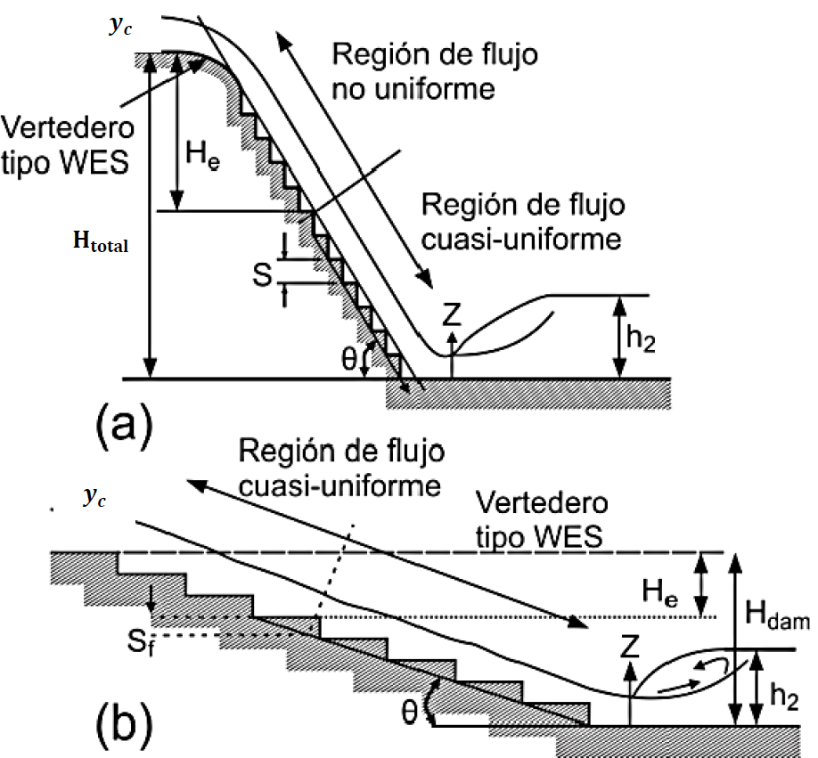
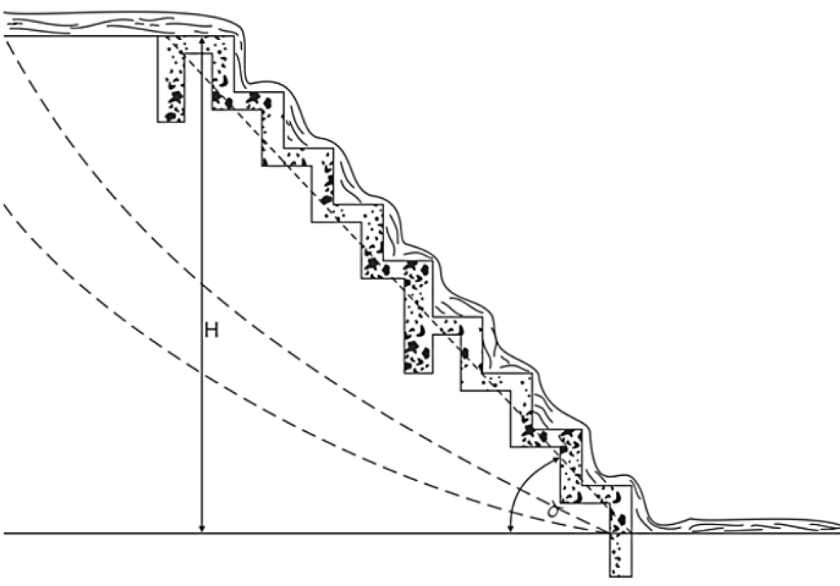
Validación 0.1 <= (s/yc) <= (s/yc)s | Cumple |  | 8 |  | 1.5 | 0.4
Validación 5.7° <= θ <= 55° | Cumple |  | 8 |  | 1.5 | 0.4
 |  |  | 8 |  | 1.5 | 0.4
Clasificación del tipo de flujo rasante |  |  | 8 |  | 1.5 | 0.4
$${\left(\frac{S}{yc}\right)}_{B}=13{\left(\tan{θ}\right)}^{2}−2,73\tan{θ}+0,373 válida en el rango (5,7°≤θ≤19°)$$
 |  |  | 8 |  | 1.5 | 0.4
 |  |  | 8 |  | 1.5 | 0.4
 |  |  | 8 |  | 1.5 | 0.4
(S/yc)B | 0.569 |  | 8 |  | 1.5 | 0.4
Tipo de flujo | B |  | 8 |  | 1.5 | 0.4
Validación 5.7° <= θ <= 19° | Cumple |  | 8 |  | 1.5 | 0.4
 |  |  | 8 |  | 1.5 | 0.4
Caída necesaria para alcanzar la condición de flujo quasi_uniforme, He |  |  | 8 |  | 1.5 | 0.4
$$\frac{H_{e}}{d_{c}}={\left(−1,21×{10}^{−5}×θ^{3}+1,60×{10}^{−3}×θ^{2}−7,13×{10}^{−2}×θ+1,30\right)}^{−1}\left[5,7+6,7×e^{\left(−6,5\frac{S}{y_{c}}\right)}\right]$$
 |  |  | 8 |  | 1.5 | 0.4
 |  |  | 8 |  | 1.5 | 0.4
He/yc | 9.134 |  | 8 |  | 1.5 | 0.4
He | 5.308 m |  | 8 |  | 1.5 | 0.4
 |  |  | 8 |  | 1.5 | 0.4
Cálculo de la profundidad y la velocidad de flujo, si se alcanza la condición de flujo quasi-uniforme |  |  | 8 |  | 1.5 | 0.4
A | 0.427 |  | 8 |  | 1.5 | 0.4
f máx | 30.145 |  | 8 |  | 1.5 | 0.4
$$\frac{d_{w}}{y_{c}}={\left(\frac{f}{8\sin{θ}}\right)}^{1/3}$$
(S/yc)s | 0.936 |  | 8 |  | 1.5 | 0.4
f | 30.145 |  | 8 |  | 1.5 | 0.4
dw/dc | 2.445 |  | 8 |  | 1.5 | 0.4
Profundidad del flujo en la rápida, dw | 1.42 m |  | 8 |  | 1.5 | 0.4
Velocidad en la rápida, Vw | 0.98 m/s |  | 8 |  | 1.5 | 0.4
 |  |  | 8 |  | 1.5 | 0.4
Cálculo de la profundidad y la velocidad de flujo, No se alcanza la condición de flujo quasi-uniforme |  |  | 8 |  | 1.5 | 0.4
F.O.>>> | 0.000 | Función objetivo = 0 | 8 |  | 1.5 | 0.4
Profundidad del flujo en la rápida, dw | 0.29 m | Cambiando dw | 8 |  | 1.5 | 0.4
Resolver
Velocidad en la rápida, Vw | 4.73 m/s |  | 8 |  | 1.5 | 0.4
 |  |  | 8 |  | 1.5 | 0.4
Cálculo de la energía residual en zona de flujo quasi-uniforme q-u |  |  | 8 |  | 1.5 | 0.4
 | Sí alcanza la condición q-u | No alcanza la condición q-u | 8 |  | 1.5 | 0.4
(Eres/yc)u | 2.529 | 2.469 | 8 |  | 1.5 | 0.4
(Eres)u | 1.470 | 1.434 | 8 |  | 1.5 | 0.4
 |  |  | 8 |  | 1.5 | 0.4
Cálculo de la concentración media de aire, Cmean |  |  | 8 |  | 1.5 | 0.4
D | 0.3 |  | 8 |  | 1.5 | 0.4
Cmean | 0.298 |  | 8 |  | 1.5 | 0.4
Cálculo de la profundidad de flujo para una concentración de aire de 0,9 en zona de flujo quasi-uniforme |  |  | 8 |  | 1.5 | 0.4
 | Sí alcanza la condición q-u | No alcanza la condición q-u | 8 |  | 1.5 | 0.4
Y0.9, m | 2.025 | 0.418 | 8 |  | 1.5 | 0.4
Cálculo de la altura de los muros del canal en zona de flujo quasi-uniforme |  |  | 8 |  | 1.5 | 0.4
 | Sí alcanza la condición q-u | No alcanza la condición q-u | 8 |  | 1.5 | 0.4
Hw, m | 2.835 | 0.585 | 8 |  | 1.5 | 0.4
Cálculo profundidad de flujo y2 (profundidad secuente del salto hidráulico) en zona inferior estructura |  |  | 8 |  | 1.5 | 0.4
 | Sí alcanza la condición q-u | No alcanza la condición q-u | 8 |  | 1.5 | 0.4
Fuerza específica 1, m3 | 77.200 | 47.906
y2, m | 1.42 m | 1.02 m | Base entrega |  | Base inicio
Fuerza específica 2, m3 | 77.200 | 47.906 | Estación, m | Elevación, m | Estación, m | Elevación, m
F1-F2, m3 | 0.000 | 0.000 | 0.00 | 0.40 | 12.00 | 3.20
Cálculo altura de muros en zona de resalto hidráulico en zona inferior estructura |  |  | 1.50 | 0.40 | 13.50 | 3.20
 | Sí alcanza la condición q-u | No alcanza la condición q-u
Borde libre, m | 0.60 m | 0.60 m | Yc, m: 0.58 |  | Yc línea
Hw2, m | 2.021 | 1.620 | Estación, m | Elevación, m | Estación, m | Elevación, m
 |  |  | 12.75 | 3.78 | 10.50 | 3.78
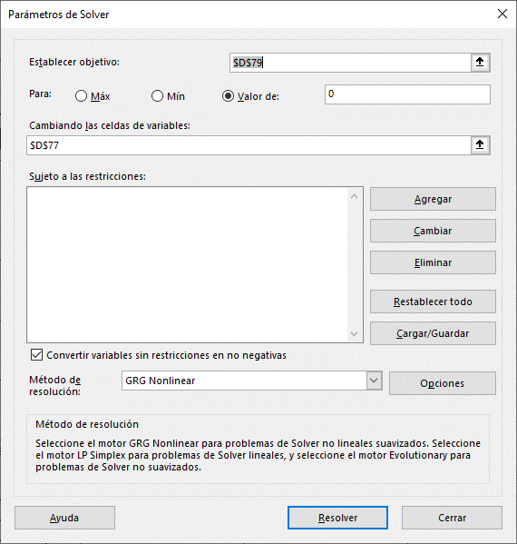
 |  |  | 12.75 | 3.20 | 13.50 | 3.78

 |  |  | Lámina |  | Tipo B
 |  |  | Estación, m | Elevación, m | Estación, m | Elevación, m
 |  |  | 13.50 | 3.60 | 10.50 | 3.20
 |  |  | 12.00 | 3.60 | 10.50 | 3.20
 |  |  | 10.50 | 3.52
 |  |  | 1.50 | 1.12
 |  |  | 0.00 | 0.72

 |  |  | Muro sin condición q-u |  | Pseudo-fondo
 |  |  | Estación, m | Elevación, m | Estación, m | Elevación, m
 |  |  | 13.50 | 3.78 | 6.38 | 1.70
 |  |  | 12.00 | 3.78 | 6.38 | 1.70
 |  |  | 10.50 | 3.78
 |  |  | 1.50 | 1.38
 |  |  | 0.00 | 0.98

 |  |  | Y1, m: 0.32
 |  |  | Estación, m | Elevación, m
 |  |  | 10.50 | 3.52
 |  |  | 10.50 | 3.20

Grafico
Estructura escalonada de entrega a flujo rasante. Cauce lateral 1, sección rectangular
 | Elevación, m |  | Base entrega |  | Base inicio |  | Lámina |  | Yc, m: 0.58 |  | Y1, m: 0.32 |  | Tipo B |  | Muro sin condición q-u |  | Pseudo-fondo |  | Yc línea
1.5 | 0.4 | 0.00 | 0.40 | 12.00 | 3.20 | 13.50 | 3.60 | 12.75 | 3.78 | 10.50 | 3.52 | 10.50 | 3.20 | 13.50 | 3.78 | 6.38 | 1.70 | 10.50 | 3.78
1.5 | 0.8 | 1.50 | 0.40 | 13.50 | 3.20 | 12.00 | 3.60 | 12.75 | 3.20 | 10.50 | 3.20 | 10.50 | 3.20 | 12.00 | 3.78 | 6.38 | 1.70 | 13.50 | 3.78
3.0 | 0.8 |  |  |  |  | 10.50 | 3.52 |  |  |  |  |  |  | 10.50 | 3.78
3.0 | 0.8 |  |  |  |  | 1.50 | 1.12 |  |  |  |  |  |  | 1.50 | 1.38
3.0 | 1.2 |  |  |  |  | 0.00 | 0.72 |  |  |  |  |  |  | 0.00 | 0.98
4.5 | 1.2
4.5 | 1.2
4.5 | 1.6
6.0 | 1.6
6.0 | 1.6
6.0 | 2.0
7.5 | 2.0
7.5 | 2.0
7.5 | 2.4
9.0 | 2.4
9.0 | 2.4
9.0 | 2.8
10.5 | 2.8
10.5 | 2.8
10.5 | 3.2
12.0 | 3.2
1.5 | 0.4
1.5 | 0.4
1.5 | 0.4
1.5 | 0.4
1.5 | 0.4
1.5 | 0.4
1.5 | 0.4
1.5 | 0.4
1.5 | 0.4
1.5 | 0.4
1.5 | 0.4
1.5 | 0.4
1.5 | 0.4
1.5 | 0.4
1.5 | 0.4
1.5 | 0.4
1.5 | 0.4
1.5 | 0.4
1.5 | 0.4
1.5 | 0.4
1.5 | 0.4
1.5 | 0.4
1.5 | 0.4
1.5 | 0.4
1.5 | 0.4
1.5 | 0.4
1.5 | 0.4
1.5 | 0.4
1.5 | 0.4
...

